상품제안서
EASY 우주 슬림 USB메모리 4G 8G 16G 32G 64G (인쇄무료) | 상품코드: F26968

 |  | 02-412-0044 | www.easy1.co.kr
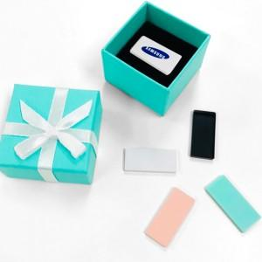 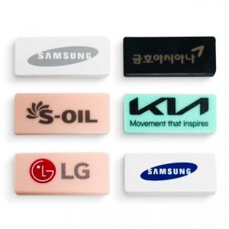 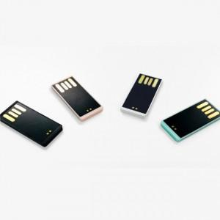

【상세/제작정보】 | 우주 ~~ 최저가

【인쇄/포장옵션】 | 레이저, 풀칼라, 개별인쇄 / 민트 고급케이스

【공급단가】 | 수량
*VAT별도 | 4G
 | 8G
 | 16G
 | 32G

【상품 URL】 | https://dev.easy1.co.kr:443/src/goods_detail.php?gdno=26968

